Mapa de categorização de proble
Mapa de categorização de problemas
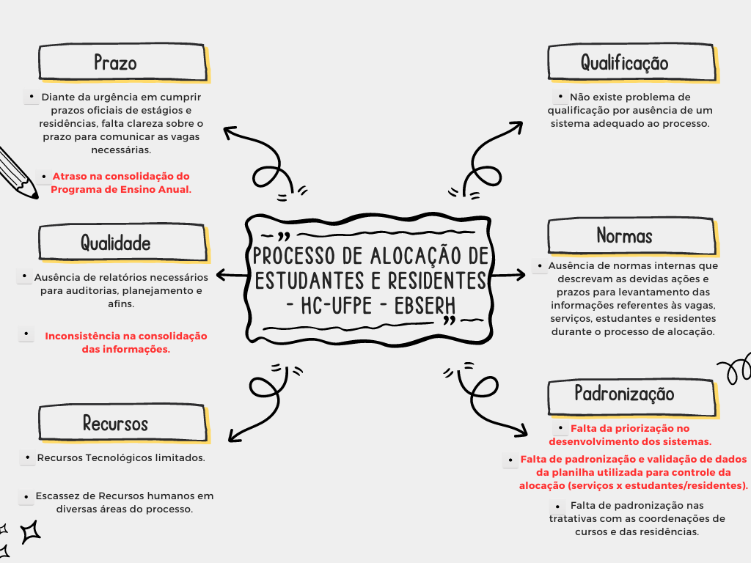

 | Prazo:
 | Diante da urgência em cumprir prazos oficiais de estágios e residências, falta clareza sobre o prazo para comunicar as vagas necessárias.
 | Atraso na consolidação do Programa de Ensino Anual.

 | Qualidade:
 | Ausência de relatórios necessários para auditorias, planejamento e afins.
 | Inconsistência na consolidação das informações.

 | Recursos:
 | Recursos Tecnológicos limitados.
 | Escassez de Recursos humanos em diversas áreas do processo.

 | Qualificação:
 | Não existe problema de qualificação por ausência de um sistema adequado ao processo

 | Normas:
 | Ausência de normas internas que descrevam as devidas ações e prazos para levantamento das informações referentes às vagas, serviços, estudantes e residentes durante o processo de alocação

 | Padronização:
 | Falta da priorização no desenvolvimento dos sistemas.
 | Falta de padronização e validação de dados da planilha utilizada para controle da alocação (serviços x estudantes/residentes).
 | Falta de padronização nas tratativas com as coordenações de cursos e das residências.

Diagramas de Ishikawa
Problemas priorizados - CAUSA/EFEITO

Atraso na consolidação do Programa de Ensino Anual. | Inconsistência na consolidação das informações.

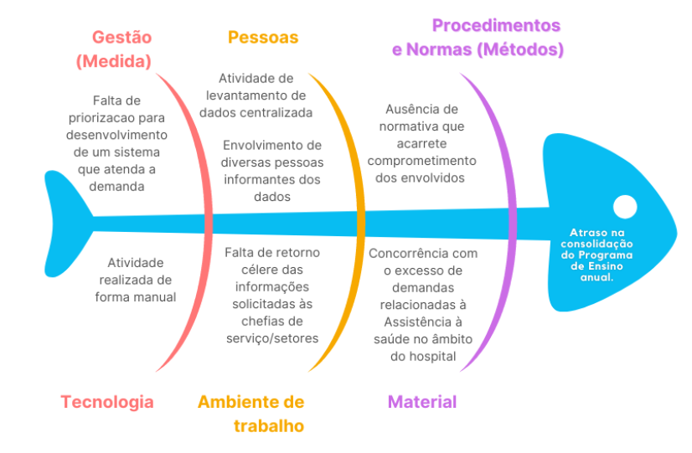
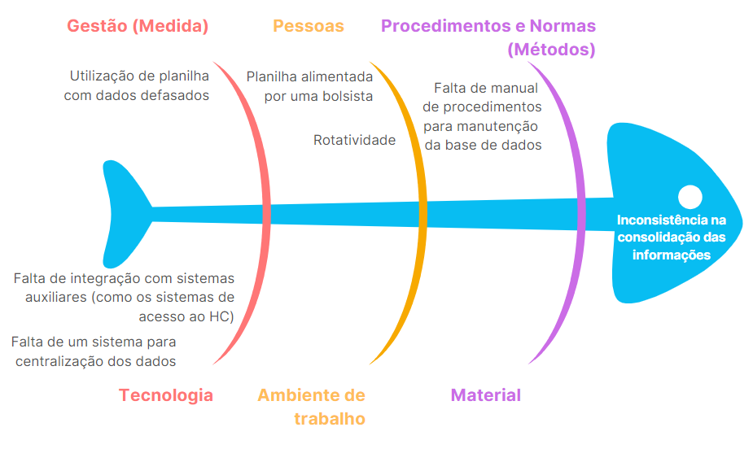

Falta da priorização no desenvolvimento dos sistemas. |  | Falta de padronização e validação de dados da planilha utilizada para controle da alocação (serviços x estudantes/residentes).


      

